異常処置
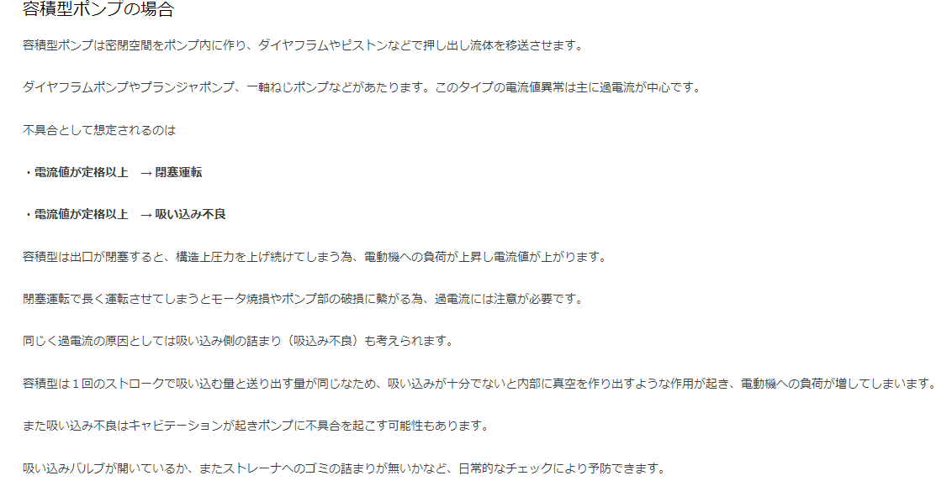
（様式）AFC20220720
異常処置報告書 |  |  |  |  |  |  |  |  | 旭化成ファインケム（株）
 |  |  |  | 確認 | 確認 | 許可 |  |  | 作成
'23.04.10
件名 | ZP-237 異常停止 |  |  |  |  | 課長 | 係長 | 職長 | 上杉 2023.4.09
発生日時 | 2023-04-09 09:15:00 | 工程 | ATBC
発見者 | 上杉 | 応援者 | 津島、上杉
異常内容 |  | 原因（推定） |  | 対応
2023/4/09（日） 9：15 '該当機器： ZP-237（地下排水用定量ポンプ） 地下ピットに溜まったA化分離水を産廃地下タンクに移送を開始し、10分後異常停止が発生。 2023/4/08（土）にも同じ現象が有り、呼び水を行い再度ポンプ稼働の申し送りがあったので今回も実施したがブレーカーがトリップした (時系列) 2023/4/8 11:00頃 ①回目停止 ３工場内のアラームにて、ZP-237異常停止を確認し、ブレーカーを確認しに行ったところブレーカーが中立の状態になっていたので、リセット→OFF→ONにし再起動。 2023/4/8 11:20 ②回目停止 再度、異常停止したため職長に連絡し、上記作業をもう一度行った。 ポンプ起動を確認し、通常排水されていたので後勤者に申し送りを行った。11:30に立ち上げ後、１勤内での異常停止無し。 ・2023/4/8 11：30職長対応 ATBC工程担当者より連絡を受け、現場へ。 状況が分からない為、再度 ﾌﾞﾚｰｶｰ入れてﾎﾟﾝﾌﾟ稼働の指 示をする。担当者からﾌﾞﾚｰｶｰ解除2回目と伝えられる。 （ﾘｾｯﾄ1回までと担当者はしっかり認識されていた）状況が知りたいので担当者にお願いしﾎﾟﾝﾌﾟ稼働させた。ZP-237のPIが振れないので空転と判断し、ﾎﾟﾝﾌﾟ手動停止させ呼び水を行った。呼び水後、ﾎﾟﾝﾌﾟ稼働させPIが振れだし移送先TT-13液面も上昇して来たのでﾎﾟﾝﾌﾟ空転でのｻｰﾏﾙﾄﾘｯﾌﾟだったと判断し、担当者に工程での注意申し送りを依頼した。職長側の申し送りには特に記載しなかった。その後、1勤務内での停止は無かった。 のちに4/9の状態となり報告する。 |  | 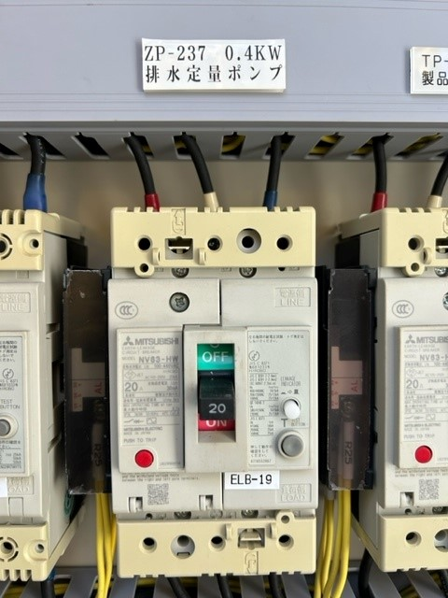 ブレーカーを確認し、漏電と推定される。 |  | 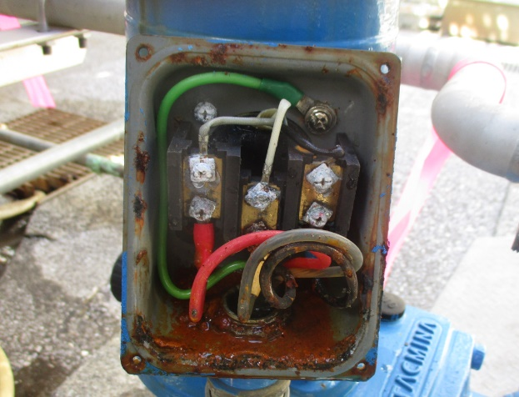 2023.04.09 職長に連絡後、再立ち上げを実地 ポンプが異常停止になる為、職長より係長に連絡後、工程停止。 異常処置報告書、工事依頼、原料、産廃計画調整を依頼した。 ポンプが復旧できない場合を想定してポンプの載せ替えの変更依頼の準備を依頼した。 4/10調査 ・電気盤～ZP-237の絶縁抵抗測定をしたところ、0Ω。 ・ZP-237の端子カバーを開けたところ端子箱内に雨水が浸入してきておりこれにより 漏電遮断機が動作したと思われます。 雨水の侵入経路については、端子箱より下のプラントチューブ、電線管内は乾いており、 端子箱のカバーより雨水が浸入して来たものと思われます。 ・端子箱内を清掃・乾燥させ、定量ポンプの絶縁抵抗測定を実施したところ、 3.3MΩあり、定量ポンプの絶縁は悪くないため、端末処理・ビス交換・端子箱カバーの パッキン交換・耐圧パッキン交換後に試運転実施。電流値も定格内（1.8A）で 問題ないため14時頃、製造課へ引き渡しました。 後日、雨水が浸入しないよう定量ポンプに透明なカバーを設置します。 (4/10追加指示) 4/10ポンプ復旧確認し工程再開。ポンプ載せ替え変更管理はペンディングとする。 ブレーカートリップ、サーマル作動時の対象について教育。 年1回電気教育にも織り込んでもらう。 |  |  |  |  |  | 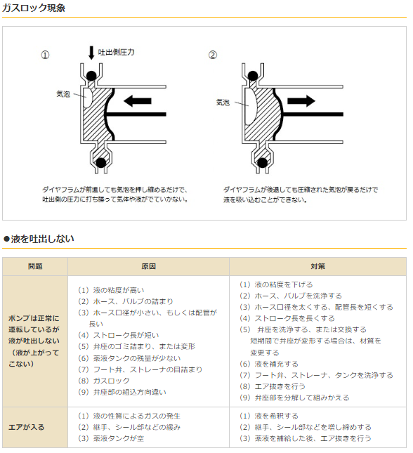

ダイアフラムポンプで呼び水必要としない構造では？

↑ｶﾞｽﾛｯｸ現象（推測）では無いかと思われます。ｴｱｰ抜く為に呼び水実施してます。2023.4.12一宮

一宮
2023.4.11

 |  |  |  | 教育資料 | 共通\【保護】電気概論(関根).pdf
 |  |  |  | リンク | 共通\電気概論（電気安全）.pdf

メンテナンス結果
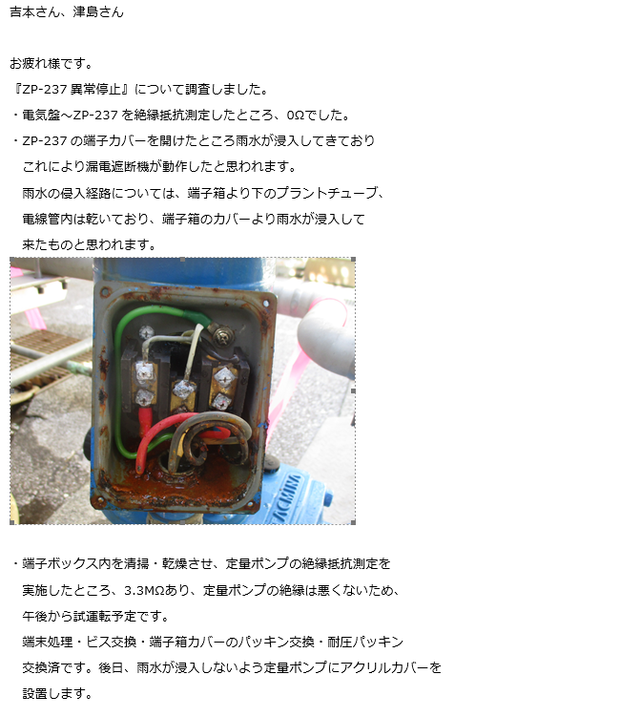

フロー
ﾌﾛｰ図

N2
20L/min
20A-N2-B50
回酢排水
 | ZT-07
回収トルエンタンク
ダイライト排水

ZK-02
LG
分離水排水ﾀﾝｸ
M

TT-13

LC
ZK-03
ZP-237
アセチル化槽
ZP-05
ZT-131
楊程：－
流量：5.08L/min
5ｍ３排水ピット

ZP- 237
